沖縄市
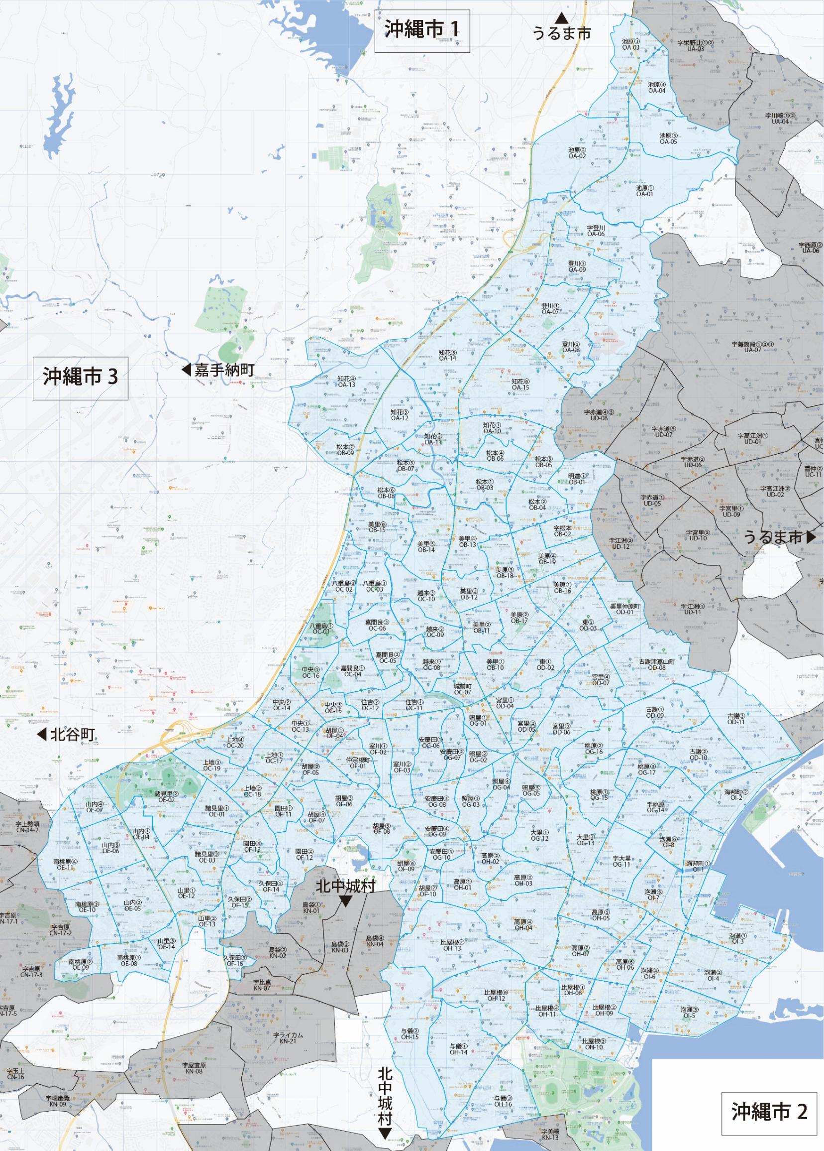

 |  |  |  |  |  |  |  |  | 2025-11-25 |  | 総部数
 |  |  |  |  |  |  |  | ①セグメントを選びます▶ | 軒並 | 配布部数 | 軒並 | 集合 | 戸建
 |  |  |  |  |  |  |  |  | 合計 | 0 | 46450 | 27550 | 18950
▼②選択するエリアに「1」を入力 |  |  |  |  |  |  | ▼②選択するエリアに「1」を入力 |  |  | ▲③合計値が表示されます
選択 | 図番 | 町域 | 配布部数 | 軒並 | 集合 | 戸建 | 選択 | 図番 | 町域 | 配布部数 | 軒並 | 集合 | 戸建
 | OA-01 | 池原１丁目 | 0 | 210 | 50 | 160 |  | OE-04 | 山内１丁目 | 0 | 100 | 70 | 30
 | OA-02 | 池原２丁目 | 0 | 190 | 70 | 120 |  | OE-05 | 山内２丁目 | 0 | 720 | 420 | 300
 | OA-03 | 池原３丁目 | 0 | 260 | 230 | 30 |  | OE-06 | 山内３丁目 | 0 | 320 | 210 | 110
 | OA-04 | 池原４丁目 | 0 | 70 | 10 | 60 |  | OE-07 | 山内４丁目 | 0 | 290 | 220 | 70
 | OA-05 | 池原５丁目 | 0 | 130 | 100 | 30 |  | OE-08 | 南桃原１丁目 | 0 | 230 | 120 | 110
 | OA-06 | 字登川 | 0 | 350 | 280 | 90 |  | OE-09 | 南桃原２丁目 | 0 | 180 | 60 | 120
 | OA-07 | 登川１丁目 | 0 | 440 | 230 | 210 |  | OE-10 | 南桃原３丁目 | 0 | 470 | 250 | 220
 | OA-08 | 登川２丁目 | 0 | 490 | 360 | 130 |  | OE-11 | 南桃原４丁目 | 0 | 420 | 280 | 140
 | OA-09 | 登川３丁目 | 0 | 450 | 170 | 280 |  | OE-12 | 山里１丁目 | 0 | 360 | 250 | 110
 | OA-10 | 知花１丁目 | 0 | 320 | 170 | 150 |  | OE-13 | 山里２丁目 | 0 | 410 | 300 | 110
 | OA-11 | 知花２丁目 | 0 | 250 | 130 | 120 |  | OE-14 | 山里３丁目 | 0 | 130 | 30 | 100
 | OA-12 | 知花３丁目 | 0 | 30 | 10 | 20 |  | OF-01 | 仲宗根町 | 0 | 310 | 250 | 60
 | OA-13 | 知花４丁目 | 0 | 220 | 60 | 160 |  | OF-02 | 室川１丁目 | 0 | 490 | 360 | 130
 | OA-14 | 知花５丁目 | 0 | 320 | 220 | 100 |  | OF-03 | 室川２丁目 | 0 | 410 | 220 | 190
 | OA-15 | 知花６丁目 | 0 | 490 | 320 | 170 |  | OF-04 | 胡屋１丁目 | 0 | 150 | 90 | 60
 | OB-01 | 明道１丁目 | 0 | 230 | 130 | 100 |  | OF-05 | 胡屋２丁目 | 0 | 210 | 90 | 120
 | OB-02 | 字松本 | 0 | 370 | 270 | 100 |  | OF-06 | 胡屋３丁目 | 0 | 350 | 150 | 200
 | OB-03 | 松本１丁目 | 0 | 380 | 180 | 200 |  | OF-07 | 胡屋４丁目 | 0 | 390 | 120 | 270
 | OB-04 | 松本２丁目 | 0 | 170 | 10 | 180 |  | OF-08 | 胡屋５丁目 | 0 | 260 | 130 | 130
 | OB-05 | 松本３丁目 | 0 | 190 | 50 | 140 |  | OF-09 | 胡屋６丁目 | 0 | 260 | 160 | 100
 | OB-06 | 松本４丁目 | 0 | 190 | 60 | 130 |  | OF-10 | 胡屋７丁目 | 0 | 110 | 60 | 50
 | OB-07 | 松本５丁目 | 0 | 250 | 160 | 90 |  | OF-11 | 園田１丁目 | 0 | 290 | 90 | 200
 | OB-08 | 松本６丁目 | 0 | 120 | 70 | 60 |  | OF-12 | 園田２丁目 | 0 | 320 | 140 | 180
 | OB-09 | 松本７丁目 | 0 | 60 | 10 | 50 |  | OF-13 | 園田３丁目 | 0 | 300 | 90 | 210
 | OB-10 | 美里１丁目 | 0 | 320 | 210 | 110 |  | OF-14 | 久保田１丁目 | 0 | 350 | 140 | 210
 | OB-11 | 美里２丁目 | 0 | 200 | 70 | 130 |  | OF-15 | 久保田２丁目 | 0 | 350 | 140 | 210
 | OB-12 | 美里３丁目 | 0 | 260 | 160 | 100 |  | OF-16 | 久保田３丁目 | 0 | 130 | 100 | 30
 | OB-13 | 美里４丁目 | 0 | 200 | 120 | 80 |  | OG-01 | 照屋１丁目 | 0 | 340 | 170 | 170
 | OB-14 | 美里５丁目 | 0 | 580 | 420 | 160 |  | OG-02 | 照屋２丁目 | 0 | 280 | 130 | 150
 | OB-15 | 美里６丁目 | 0 | 420 | 290 | 130 |  | OG-03 | 照屋３丁目 | 0 | 370 | 200 | 170
 | OB-16 | 美原１丁目 | 0 | 440 | 350 | 90 |  | OG-04 | 照屋４丁目 | 0 | 260 | 130 | 130
 | OB-17 | 美原２丁目 | 0 | 500 | 390 | 110 |  | OG-05 | 照屋５丁目 | 0 | 310 | 180 | 130
 | OB-18 | 美原３丁目 | 0 | 310 | 230 | 80 |  | OG-06 | 安慶田１丁目 | 0 | 590 | 320 | 270
 | OB-19 | 美原４丁目 | 0 | 540 | 420 | 120 |  | OG-07 | 安慶田２丁目 | 0 | 300 | 120 | 180
 | OC-01 | 八重島１丁目 | 0 | 30 | 0 | 20 |  | OG-08 | 安慶田３丁目 | 0 | 190 | 130 | 60
 | OC-02 | 八重島２丁目 | 0 | 210 | 180 | 40 |  | OG-09 | 安慶田４丁目 | 0 | 350 | 270 | 80
 | OC-03 | 八重島３丁目 | 0 | 20 | 0 | 20 |  | OG-10 | 安慶田５丁目 | 0 | 160 | 80 | 80
 | OC-04 | 嘉間良１丁目 | 0 | 300 | 110 | 190 |  | OG-11 | 字大里 | 0 | 450 | 340 | 110
 | OC-05 | 嘉間良２丁目 | 0 | 160 | 40 | 120 |  | OG-12 | 大里１丁目 | 0 | 420 | 200 | 220
 | OC-06 | 嘉間良３丁目 | 0 | 50 | 0 | 50 |  | OG-13 | 大里２丁目 | 0 | 360 | 200 | 160
 | OC-07 | 城前町 | 0 | 200 | 60 | 140 |  | OG-14 | 字桃原 | 0 | 640 | 510 | 130
 | OC-08 | 越来１丁目 | 0 | 240 | 130 | 110 |  | OG-15 | 桃原１丁目 | 0 | 210 | 70 | 140
 | OC-09 | 越来２丁目 | 0 | 290 | 130 | 160 |  | OG-16 | 桃原２丁目 | 0 | 160 | 50 | 110
 | OC-10 | 越来３丁目 | 0 | 230 | 130 | 100 |  | OG-17 | 桃原３丁目 | 0 | 240 | 60 | 180
 | OC-11 | 住吉１丁目 | 0 | 240 | 100 | 140 |  | OH-01 | 高原１丁目 | 0 | 450 | 330 | 120
 | OC-12 | 住吉２丁目 | 0 | 360 | 200 | 160 |  | OH-02 | 高原２丁目 | 0 | 310 | 240 | 70
 | OC-13 | 中央１丁目 | 0 | 160 | 130 | 30 |  | OH-03 | 高原３丁目 | 0 | 220 | 100 | 120
 | OC-14 | 中央２丁目 | 0 | 280 | 180 | 100 |  | OH-04 | 高原４丁目 | 0 | 470 | 210 | 260
 | OC-15 | 中央３丁目 | 0 | 370 | 300 | 70 |  | OH-05 | 高原５丁目 | 0 | 290 | 230 | 60
 | OC-16 | 中央４丁目 | 0 | 150 | 70 | 80 |  | OH-06 | 高原６丁目 | 0 | 350 | 270 | 80
 | OC-17 | 上地１丁目 | 0 | 300 | 150 | 150 |  | OH-07 | 高原７丁目 | 0 | 750 | 540 | 210
 | OC-18 | 上地２丁目 | 0 | 290 | 190 | 100 |  | OH-08 | 比屋根１丁目 | 0 | 330 | 290 | 40
 | OC-19 | 上地３丁目 | 0 | 340 | 210 | 130 |  | OH-09 | 比屋根２丁目 | 0 | 540 | 440 | 100
 | OC-20 | 上地４丁目 | 0 | 340 | 150 | 190 |  | OH-10 | 比屋根３丁目 | 0 | 370 | 260 | 110
 | OD-01 | 美里仲原町 | 0 | 610 | 400 | 210 |  | OH-11 | 比屋根４丁目 | 0 | 450 | 350 | 100
 | OD-02 | 東１丁目 | 0 | 550 | 360 | 190 |  | OH-12 | 比屋根６丁目 | 0 | 630 | 330 | 300
 | OD-03 | 東２丁目 | 0 | 330 | 270 | 60 |  | OH-13 | 比屋根７丁目 | 0 | 70 | 30 | 40
 | OD-04 | 宮里１丁目 | 0 | 320 | 180 | 140 |  | OH-14 | 与儀１丁目 | 0 | 560 | 330 | 230
 | OD-05 | 宮里２丁目 | 0 | 430 | 250 | 180 |  | OH-15 | 与儀２丁目 | 0 | 50 | 20 | 30
 | OD-06 | 宮里３丁目 | 0 | 580 | 320 | 260 |  | OH-16 | 与儀３丁目 | 0 | 670 | 640 | 30
 | OD-07 | 宮里４丁目 | 0 | 510 | 360 | 150 |  | OI-01 | 海邦１丁目 | 0 | 440 | 240 | 200
 | OD-08 | 古謝津嘉山町 | 0 | 1060 | 750 | 310 |  | OI-02 | 海邦２丁目 | 0 | 380 | 150 | 230
 | OD-09 | 古謝１丁目 | 0 | 210 | 80 | 130 |  | OI-03 | 泡瀬１丁目 | 0 | 600 | 350 | 250
 | OD-10 | 古謝２丁目 | 0 | 890 | 600 | 290 |  | OI-04 | 泡瀬２丁目 | 0 | 780 | 450 | 330
 | OD-11 | 古謝３丁目 | 0 | 340 | 210 | 130 |  | OI-05 | 泡瀬３丁目 | 0 | 720 | 450 | 270
 | OE-01 | 諸見里１丁目 | 0 | 450 | 200 | 250 |  | OI-06 | 泡瀬４丁目 | 0 | 740 | 570 | 170
 | OE-02 | 諸見里２丁目 | 0 | 240 | 140 | 100 |  | OI-07 | 泡瀬５丁目 | 0 | 380 | 30 | 350
 | OE-03 | 諸見里３丁目 | 0 | 610 | 280 | 330 |  | OI-08 | 泡瀬６丁目 | 0 | 320 | 130 | 190

